システム構成図(Web販売)
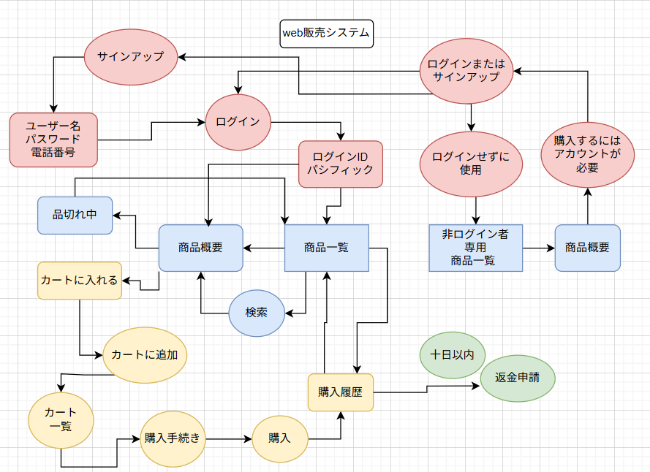
要求分析／システム構成図 | システム名 | 作成者 | 作成日 | ページ
 | Web販売システム | 合志将哉 | 2025-09-29

システム構成図 (注文管理)
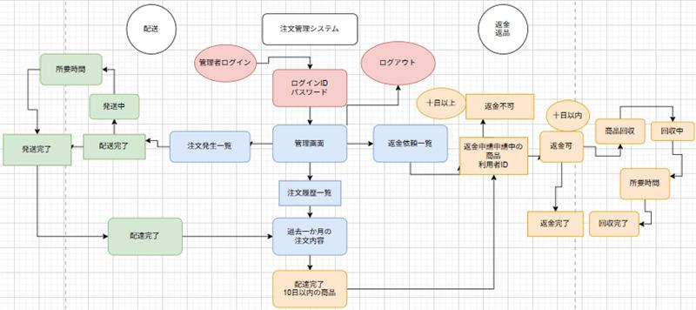
要求分析／システム構成図 | システム名 | 作成者 | 作成日 | ページ
 | 注文管理システム

ユースケースモデル (Web販売システム)
要求分析／ユースケースモデル |  | システム名 | 作成者 | 作成日 | ページ
 |  | Web販売システム | 今村光汰 | 2025-09-30
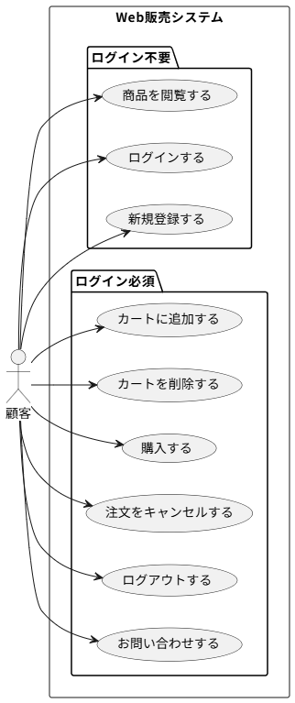
アクター | 役割
顧客 | 商品を閲覧する
顧客 | ログインする
顧客 | 新規登録する
顧客 | カートに追加する
顧客 | カートを削除する
顧客 | 購入する
顧客 | 注文をキャンセルする
顧客 | ログアウトする
顧客 | お問い合わせする

ユースケースモデル（注文管理システム）
要求分析／ユースケースモデル |  | システム名 | 作成者 | 作成日 | ページ
 |  | 注文管理システム | 今村光汰 | 2025-09-30
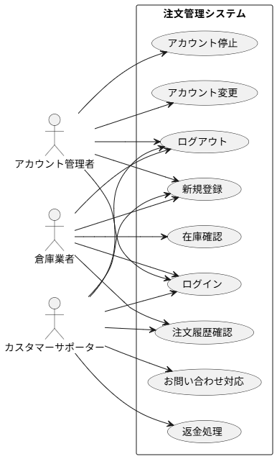
アクター | 役割
アカウント管理者 倉庫業者 カスタマーサポーター | ログインする
アカウント管理者 倉庫業者 カスタマーサポーター | ログアウトする
アカウント管理者 倉庫業者 カスタマーサポーター | 新規登録
倉庫業者 カスタマーサポーター | 注文履歴を確認する
倉庫業者 | 在庫を確認する
アカウント管理者 | アカウント情報を変更する
アカウント管理者 | アカウント情報を停止する
カスタマーサポーター | お問い合わせの対応
カスタマーサポーター | 返金処理
カスタマーサポーター | クレジットカード会社に返金処理をする

ロバストネス図（lo_c_04_cartadd）
予備設計／ロバストネス図 | システム名 | 作成者 | 作成日 | ページ
 | Web販売システム | 藤田俊也・今村光汰 | 2025-10-02
 | ユースケース名
 | カート追加

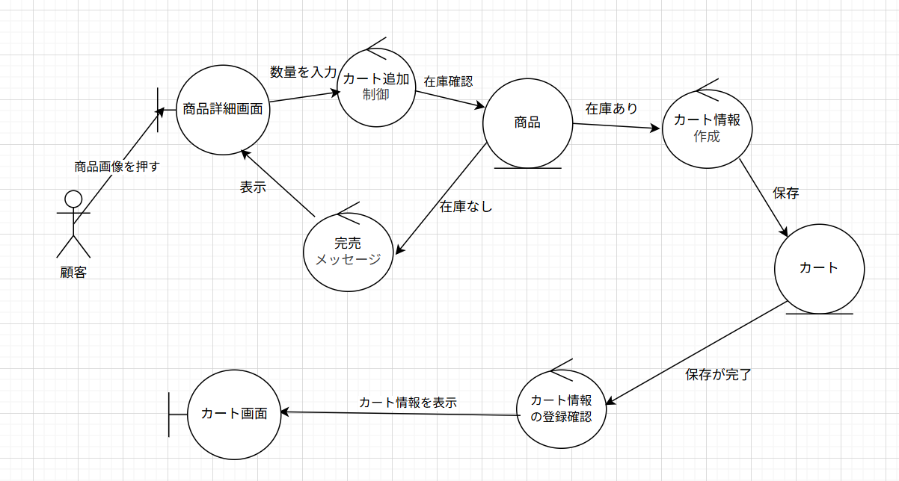
基本フロー

代替フロー

ロバストネス図（lo_c_06_tyumon)
予備設計／ロバストネス図 | システム名 | 作成者 | 作成日 | ページ
 | Web販売システム | 本田基 | 2025-10-02
 | ユースケース名
 | 注文

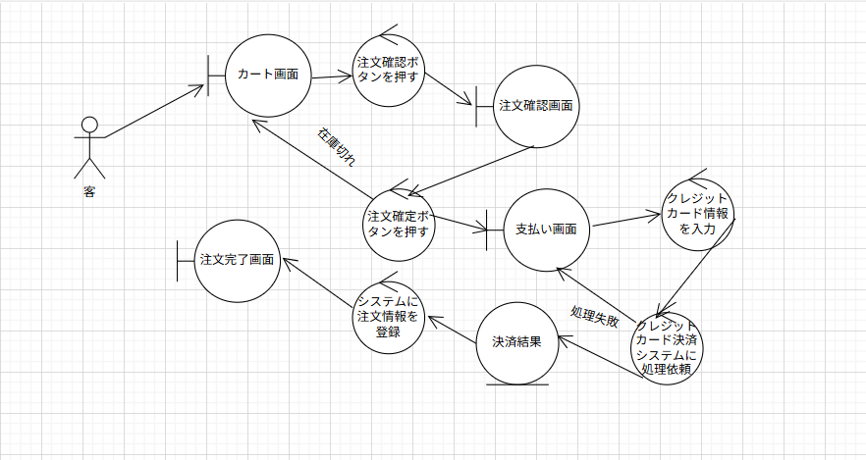 基本フロー

代替フロー

シーケンス図（C_04_tyumon）
詳細／シーケンス図 | システム名 | 作成者 | 作成日 | ページ
 | Web販売システム | 今村光汰 | 2025-10-03
 | ユースケース名
 | カートに追加
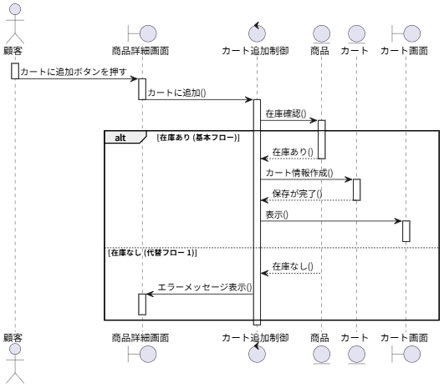
基本フロー

代替フロー

ロバストネス図（A_03_checkhistory）
予備設計／ロバストネス図 | システム名 | 作成者 | 作成日 | ページ
 | Web販売システム | 本田基 | 2025-10-02
 | ユースケース名
 | 注文履歴
基本フロー
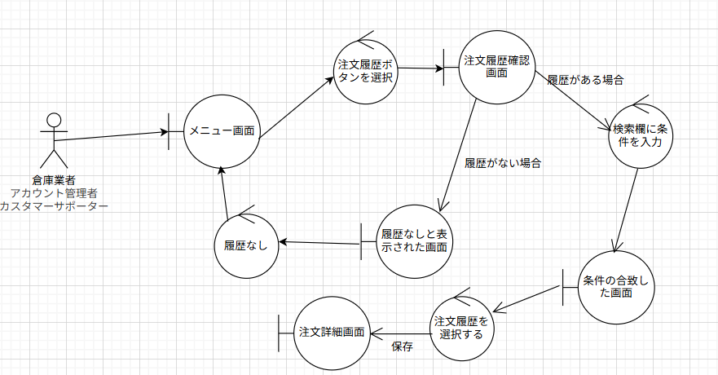

代替フロー

クラス図（No.○✕）
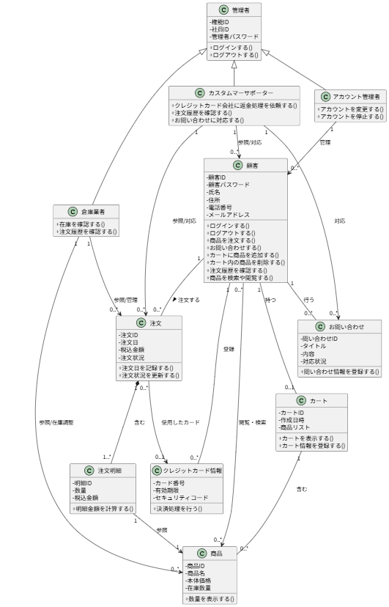
要求分析／クラス図 |  | システム名 | 作成者 | 作成日 | ページ
 |  | Web販売システム・注文管理システム | 藤田俊也・今村光汰 | 2025-09-29

 | 英文化するのが間に合いませんでしたので日本語のみで提出します。

